Sumário_Summary
 | Sumário / Summary

 | FINANÇAS PÚBLICAS
 | 4.º Trimestre 2019

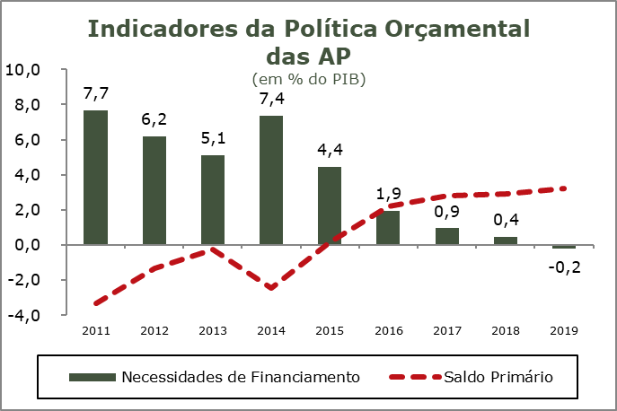 | O desempenho financeiro do sector institucional das Administrações Públicas (SEC2010) traduziu-se, em 2019, num saldo global (B.9) positivo de 0,2% do PIB (-0,4% em 2018), refletindo a trajetória de ajustamento e consolidação orçamental iniciada com o processo de ajustamento da economia portuguesa. O saldo primário situou-se em 3,2% do PIB (2,9% no ano anterior). O ajustamento orçamental caracterizou-se pela obtenção de taxas de crescimento da despesa inferiores às taxas de crescimento das receitas, traduzindo-se na redução das necessidades de financiamento do sector ao mesmo tempo que se obtinham saldos primários crescentes.

 | Em 2019, a evolução das receitas e despesas do sector das Administrações Públicas, deu origem a uma poupança bruta da ordem dos 5.768 milhões de euros, representando uma melhoria de 1.199 milhões de euros relativamente ao ano anterior. Destaca-se, ainda, que o crescimento da receita fiscal e contributiva em 2019 (2.847 milhões de euros) superou o crescimento da despesa primária corrente (2.713 milhões de euros). Simultaneamente, a despesa com juros reduziu-se 519 milhões de euros e a despesa com a Formação Bruta de Capital Fixo (FBCF) aumentou 185 milhões de euros.

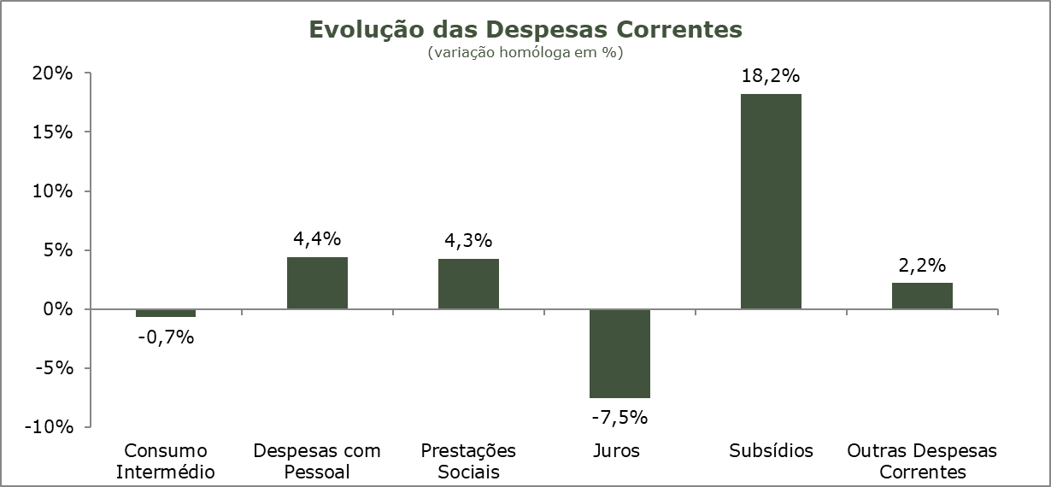 | A receita total do sector das Administrações Públicas registou, em 2019, um crescimento de 3,8%, inferior ao crescimento que se tinha registado em 2018 (5,5%). A receita fiscal e contributiva cresceu 4,0%, ligeiramente acima da receita total, mas 2,4 p.p. abaixo do crescimento registado em 2018. Destaca-se, no entanto, que, consideradas individualmente, a receita fiscal cresceu apenas 2,4%, ficando o crescimento de 4,0% a dever-se ao crescimento de 6,3% das contribuições sociais, reflectindo a evolução positiva do mercado de trabalho, como se tem vindo a assinalar ao longo do ano. O crescimento da receita fiscal está influenciada pelo crescimento de apenas 0,9% da receita com origem nos impostos sobre o rendimento e o património. As receitas com origem nos impostos sobre a produção e a importação cresceram praticamente em linha com o crescimento da receita total (3,9%). No final de 2019, a receita total pesava o equivalente a cerca de 42,9%, o mesmo que no ano anterior, mas menos 1,5 p.p. do que o peso registado em 2014.

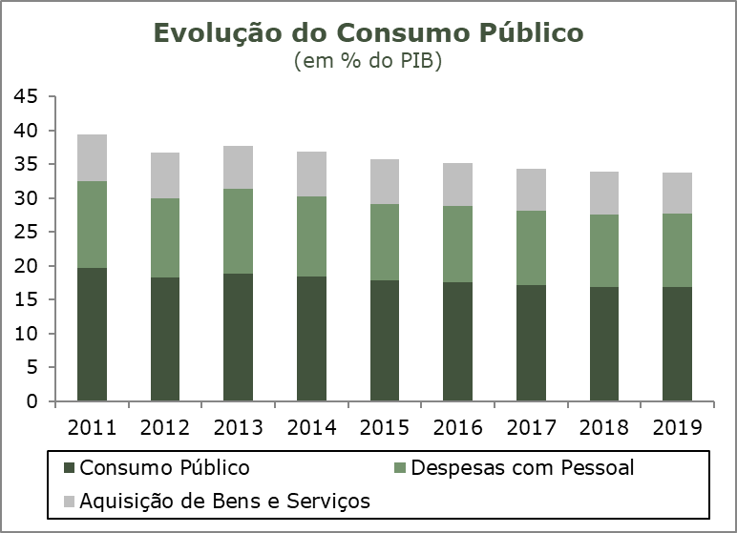 | A evolução da despesa em 2019 fixou-se em 2,3% do PIB, menos 2 p.p. do que o registado em 2018. Esta evolução é o resultado das opções de gestão e controlo da despesa pública, destacando-se uma redução do consumo intermédio de 0,7%, que compara com um crescimento de 4,7% no ano anterior. A despesa com juros da dívida registou igualmente uma redução de 7,5%, um pouco maior do que a redução verificada no ano anterior (-6,8%). Em contrapartida, em 2019 as despesas com o pessoal aumentaram cerca de 4,4%, como resultado da política salarial prosseguida, valor superior ao aumento de 2,1% registado em 2018. A despesa com as prestações sociais cresceu 4,3%, depois de já ter crescido cerca de 3% no ano anterior. Na evolução da despesa destaca-se, ainda, um crescimento de quase 5% da despesa com a FBCF. O ano de 2019 encerrou com uma despesa total equivalente a cerca de 42,7% do PIB, representando uma redução do peso de 0,7 p.p. relativamente ao ano anterior e culminando uma evolução que compara com os cerca de 51,4% do peso da despesa total no PIB em 2014.

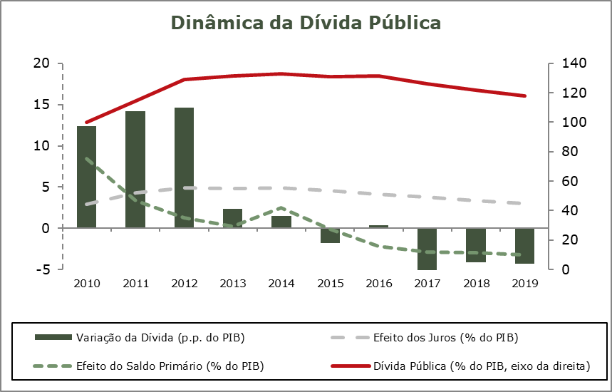
 | O consumo público registou em 2019 um crescimento de 3,8% (2,7% em 2018) impulsionado por um crescimento de 4,4% das despesas com o pessoal e pelo crescimento de 2,6% das despesas com o pessoal. Apesar desta evolução, o consumo público manteve em 2019 o mesmo peso no PIB que no ano anterior (16,9%), mas apresenta uma evolução positiva face a 2014 em que o peso do consumo público era de 18,4%.

 | No final de 2019, o stock de dívida pública bruta das Administrações Públicas representava 117,7% do PIB, menos 4,3 p.p. relativamente ao valor registado no final do ano anterior e menos 15,2 p.p. do que o peso registado em 2014. Na redução do peso da dívida pública destaca-se o efeito do saldo primário (-3,2 p.p.), que superou o efeito dinâmico da redução dos juros e do crescimento nominal do PIB (-1,6 p.p.).

Quadro_Table 7
QUADRO 7 |  |  |  |  |  |  |  |  |  |  | TABLE 7 | Índice/Index
Dinâmica da Dívida das Administrações Públicas - Em percentagem do PIB |  |  |  |  |  |  |  |  |  |  | Public debt dynamics - in percentage of GDP

 | 2010 | 2011 | 2012 | 2013 | 2014 | 2015 | 2016 | 2017 | 2018 | 2019

1. Stock da dívida bruta (final do período) | 100.2 | 114.4 | 129.0 | 131.4 | 132.9 | 131.2 | 131.5 | 126.1 | 122.0 | 117.7 | 1. Stock of gross debt (end of the year figure)
2. Variação da dívida (p.p. do PIB) | 12.4 | 14.2 | 14.6 | 2.4 | 1.5 | -1.8 | 0.3 | -5.4 | -4.1 | -4.3 | 2. Change in debt (GDP p.p.)
3. Efeito dinâmico | 0.9 | 6.3 | 10.2 | 3.2 | 2.9 | -0.3 | -0.6 | -2.6 | -1.8 | -1.6 | 3. Snow-ball efect
Efeito juros | 2.9 | 4.3 | 4.9 | 4.8 | 4.9 | 4.6 | 4.1 | 3.8 | 3.4 | 3.0 | Interest effect
Efeito do crescimento nominal do PIB | -2.1 | 2.0 | 5.3 | -1.7 | -1.9 | -4.9 | -4.8 | -6.3 | -5.2 | -4.6 | Nominal growth of GDP effect
4. Efeito do Saldo Primário | 8.5 | 3.3 | 1.3 | 0.3 | 2.5 | -0.1 | -2.2 | -2.8 | -2.9 | -3.2 | 4. Primary balance effect
5. Outros | 3.1 | 4.5 | 3.1 | -1.0 | -3.9 | -1.3 | 3.2 | 0.0 | 0.6 | 0.5 | 5. Other
Quota de Mercado
 | Quota de Mercado | Exportações de Bens | Procura Externa
Fonte: BP e MF. |  |  |  |  |  |  |  |  |  |  | Source: BoP and MF.

